PRIMAL
Dado el siguiente modelo primal:
Función objetivo
Z_{MAX} = 40X1 + 18X2

Cj |  |  | 40 | 18 | 0 | 0 | 0 | 0
Cb | Variable Solución | Solución | X1 | X2 | S1 | S2 | S3 | S4 | B/a
0 | S1 | 700 | 16 | 2 | 1 | 0 | 0 | 0 | 43.75
0 | S2 | 612 | 6 | 3 | 0 | 1 | 0 | 0 | 102
0 | S3 | 80 | 1 | 0 | 0 | 0 | 1 | 0 | 80
0 | S4 | 120 | 0 | 1 | 0 | 0 | 0 | 1 | #DIV/0!
Zj |  | 0 | 0 | 0 | 0 | 0 | 0 | 0
Cj - Zj |  |  | 40 | 18 | 0 | 0 | 0 | 0
Restricciones
16X1 + 2X2 ≤ 700
6X1 + 3X2 ≤ 612
X1 ≤ 80
X2 ≤ 120
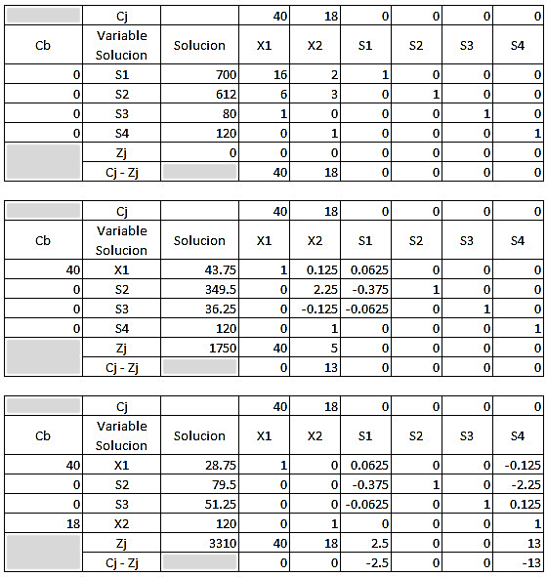
Cj |  |  | 40 | 18 | 0 | 0 | 0 | 0
Cb | Variable Solución | Solución | X1 | X2 | S1 | S2 | S3 | S4
40 | S1 | 43.75 | 1 | 0.125 | 0.0625 | 0 | 0 | 0 | F1/16
0 | S2 | 349.5 | 0 | 2.25 | -0.375 | 1 | 0 | 0 | (-6)F1+F2
0 | S3 | 36.25 | 0 | -0.125 | -0.0625 | 0 | 1 | 0 | F3-F1
0 | S4 | 120 | 0 | 1 | 0 | 0 | 0 | 1
Zj |  | 1750 | 40 | 5 | 2.5 | 0 | 0 | 0
Cj - Zj |  |  | 0 | 13 | -2.5 | 0 | 0 | 0

Cj |  |  | 40 | 18 | 0 | 0 | 0 | 0
Cb | Variable Solución | Solución | X1 | X2 | S1 | S2 | S3 | S4 | B/a
40 | X1 | 43.75 | 1 | 0.125 | 0.0625 | 0 | 0 | 0 | 350
0 | S2 | 349.5 | 0 | 2.25 | -0.375 | 1 | 0 | 0 | 155.33333333
0 | S3 | 36.25 | 0 | -0.125 | -0.0625 | 0 | 1 | 0 | -290
0 | S4 | 120 | 0 | 1 | 0 | 0 | 0 | 1 | 120
Zj |  | 1750 | 40 | 5 | 2.5 | 0 | 0 | 0
Cj - Zj |  |  | 0 | 13 | -2.5 | 0 | 0 | 0

Cj |  |  | 40 | 18 | 0 | 0 | 0 | 0
Cb | Variable Solución | Solución | X1 | X2 | S1 | S2 | S3 | S4
40 | X1 | 28.75 | 1 | 0 | 0.0625 | 0 | 0 | -0.125 | (-0,125)*F4+F1
0 | S2 | 79.5 | 0 | 0 | -0.375 | 1 | 0 | -2.25 | (-2,25)*F4+F2
0 | S3 | 51.25 | 0 | 0 | -0.0625 | 0 | 1 | 0.125 | (0,125)*F4+F3
18 | S4 | 120 | 0 | 1 | 0 | 0 | 0 | 1
Zj |  | 3310 | 40 | 18 | 2.5 | 0 | 0 | 13
Cj - Zj |  |  | 0 | 0 | -2.5 | 0 | 0 | -13

Cj |  |  | 40 | 18 | 0 | 0 | 0 | 0
Cb | Variable Solución | Solución | X1 | X2 | S1 | S2 | S3 | S4
40 | X1 | 28.75 | 1 | 0 | 0.0625 | 0 | 0 | -0.125
0 | S2 | 79.5 | 0 | 0 | -0.375 | 1 | 0 | -2.25
0 | S3 | 51.25 | 0 | 0 | -0.0625 | 0 | 1 | 0.125
18 | X2 | 120 | 0 | 1 | 0 | 0 | 0 | 1
Zj |  | 3310 | 40 | 18 | 2.5 | 0 | 0 | 13
Cj - Zj |  |  | 0 | 0 | -2.5 | 0 | 0 | -13

DUAL
Ahora dado que los signos de las inecuaciones son mayor o igual procedemos a volverlas ecuaciones agregando variables de exceso, recordemos que en este caso las variables de exceso se restan del lado izquierdo de la igualdad, por ende.
16ʎ1 + 6ʎ2 + ʎ3 + 0ʎ4 – 1S1 + 0S2 = 40
2ʎ1 + 3ʎ2 + 0ʎ3 + ʎ4 + 0S1 – 1S2 = 18

Cj |  |  | -700 | -612 | -80 | -120 | 0 | 0 | -10000 | -10000
Cb | Variable Solución | Solución | λ1 | λ2 | λ3 | λ4 | S1 | S2 | A1 | A2 | B/a
-10000 | A1 | 40 | 16 | 6 | 1 | 0 | -1 | 0 | 1 | 0 | 2.5
-10000 | A2 | 18 | 2 | 3 | 0 | 1 | 0 | -1 | 0 | 1 | 9
Zj |  | -580000 | -180000 | -90000 | -10000 | -10000 | 10000 | 10000 | -10000 | -10000
Cj - Zj |  |  | 179300 | 89388 | 9920 | 9880 | -10000 | -10000 | 0 | 0

(-Z)_{MAX} = -700ʎ1 – 612ʎ2 – 80ʎ3 – 120ʎ4 + 0S1 + 0S2 – MA1 – MA2
Cj |  |  | -700 | -612 | -80 | -120 | 0 | 0 | -10000 | -10000
Cb | Variable Solución | Solución | λ1 | λ2 | λ3 | λ4 | S1 | S2 | A1 | A2
-700 | λ1 | 2.5 | 1 | 0.375 | 0.0625 | 0 | -0.0625 | 0 | 0.0625 | 0 | F1/16
-10000 | A2 | 13 | 0 | 2.25 | -0.125 | 1 | 0.125 | -1 | -0.125 | 1 | (-2)*F1+F2
Zj |  | -131750 | -700 | -22762.5 | 1206.25 | -10000 | -1206.25 | 10000 | 1206.25 | -10000
Cj - Zj |  |  | 0 | 22150.5 | -1286.25 | 9880 | 1206.25 | -10000 | -11206.25 | 0

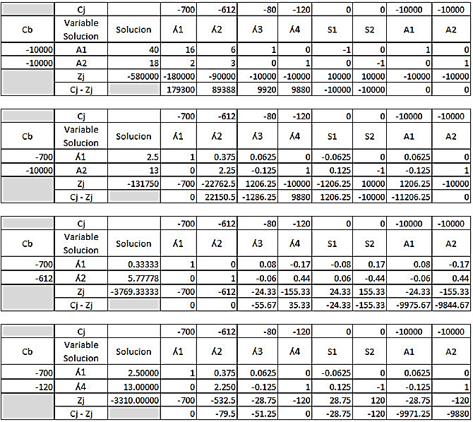
Cj |  |  | -700 | -612 | -80 | -120 | 0 | 0 | -10000 | -10000
Cb | Variable Solución | Solución | λ1 | λ2 | λ3 | λ4 | S1 | S2 | A1 | A2 | B/a
-700 | λ1 | 2.5 | 1 | 0.375 | 0.0625 | 0 | -0.0625 | 0 | 0.0625 | 0 | 6.6666666667
-10000 | A2 | 13 | 0 | 2.25 | -0.125 | 1 | 0.125 | -1 | -0.125 | 1 | 5.7777777778
Zj |  | -131750 | -700 | -22762.5 | 1206.25 | -10000 | -1206.25 | 10000 | 1206.25 | -10000
Cj - Zj |  |  | 0 | 22150.5 | -1286.25 | 9880 | 1206.25 | -10000 | -11206.25 | 0

Cj |  |  | -700 | -612 | -80 | -120 | 0 | 0 | -10000 | -10000
Cb | Variable Solución | Solución | λ1 | λ2 | λ3 | λ4 | S1 | S2 | A1 | A2
-700 | λ1 | 0.33333333333 | 1 | 0 | 0.083333333333 | -0.16666666667 | -0.083333333333 | 0.16666666667 | 0.083333333333 | -0.16666666667 | (-0,375)*F2+F1
-612 | λ2 | 5.7777777778 | 0 | 1 | -0.055555555556 | 0.44444444444 | 0.055555555556 | -0.44444444444 | -0.055555555556 | 0.44444444444 | F2/2,25
Zj |  | -3769.3333333 | -700 | -612 | -24.333333333 | -155.33333333 | 24.333333333 | 155.33333333 | -24.333333333 | -155.33333333
Cj - Zj |  |  | 0 | 0 | -55.666666667 | 35.333333333 | -24.333333333 | -155.33333333 | -9975.6666667 | -9844.6666667

Cj |  |  | -700 | -612 | -80 | -120 | 0 | 0 | -10000 | -10000
Cb | Variable Solución | Solución | λ1 | λ2 | λ3 | λ4 | S1 | S2 | A1 | A2 | B/a
-700 | λ1 | 0.33333333333 | 1 | 0 | 0.083333333333 | -0.16666666667 | -0.083333333333 | 0.16666666667 | 0.083333333333 | -0.16666666667 | -2
-612 | λ2 | 5.7777777778 | 0 | 1 | -0.055555555556 | 0.44444444444 | 0.055555555556 | -0.44444444444 | -0.055555555556 | 0.44444444444 | 13
Zj |  | -3769.3333333 | -700 | -612 | -24.333333333 | -155.33333333 | 24.333333333 | 155.33333333 | -24.333333333 | -155.33333333
Cj - Zj |  |  | 0 | 0 | -55.666666667 | 35.333333333 | -24.333333333 | -155.33333333 | -9975.6666667 | -9844.6666667

Cj |  |  | -700 | -612 | -80 | -120 | 0 | 0 | -10000 | -10000
Cb | Variable Solución | Solución | λ1 | λ2 | λ3 | λ4 | S1 | S2 | A1 | A2
-700 | λ1 | 2.5 | 1 | 0.375 | 0.0625 | 0 | -0.0625 | 0 | 0.0625 | 0 | (0,166667)*F2+F1
-120 | λ4 | 13 | 0 | 2.25 | -0.125 | 1 | 0.125 | -1 | -0.125 | 1 | F2/0,444444
Zj |  | -3310 | -700 | -532.5 | -28.75 | -120 | 28.75 | 120 | -28.75 | -120
Cj - Zj |  |  | 0 | -79.5 | -51.25 | 0 | -28.75 | -120 | -9971.25 | -9880

